Sheet1
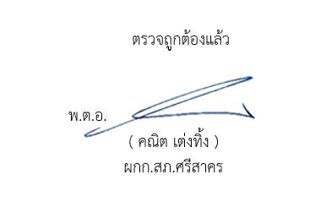
สถิติแจ้งความคืบหน้าแก่ผู้เสียหาย สภ.ศรีสาคร ประจำปีงบประมาณ 2569
ข้อมูล ณ วันที่ 3 พ.ย.2568
สถิติแจ้งความคืบหน้าของการดำเนินคดี | จำนวนสถิติแจ้งความคืบหน้าของ การดำเนินคดีผู้เสียหาย
 | Oct-68
ครั้งที่ ๑ เมื่อครบกำหนด ๓๐ วันนับแต่วันรับคำร้องทุกข์ | 4
ครั้งที่ 2 เมื่อครบกำหนด 60 วันนับแต่วันที่แจ้งครั้งแรก | 3
ครั้งที่ 3 เมื่อสรุปสำนวนการสอบสวนส่งให้พนักงานอัยการ | 10
รวม | 17

